Uitgangspunten
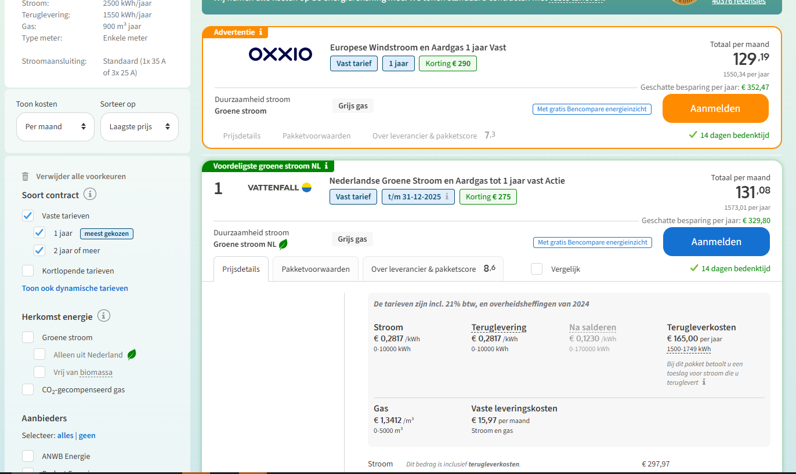
 | prijsupdate 29-7-2025 |  |  |  |  |  |  |  |  |  |  |  |  |  |  |  |  |  |  |  | prijsniveau november 2024 jaarcontract
Energiekosten |  |  | 2025 | 2026 | 2027 | 2028 | 2029 | 2030 | 2031 | 2032 | 2033 | 2034 | 2035 | 2036 | 2037 | 2038 | 2039 | 2040 | 2041 | 2042
Elektraprijs | € 0.2513 | kWh | € 0.2513 | € 0.2563 | € 0.2615 | € 0.2667 | € 0.2720 | € 0.2775 | € 0.2830 | € 0.2887 | € 0.2944 | € 0.3003 | € 0.3063 | € 0.3125 | € 0.3187 | € 0.3251 | € 0.3316 | € 0.3382 | € 0.3450 | € 0.3519
Terugleververgoeding | € 0.1523 | kWh | € 0.1523 | € 0.1553 | € 0.1585 | € 0.1616 | € 0.1649 | € 0.1682 | € 0.1715 | € 0.1749 | € 0.1784 | € 0.1820 | € 0.1857 | € 0.1894 | € 0.1932 | € 0.1970 | € 0.2010 | € 0.2050 | € 0.2091 | € 0.2133
Terugleverboete | Ja | maandelijks | € 12.50 | € 12.75 | € 13.01 | € 13.27 | € 13.53 | € 13.80 | € 14.08 | € 14.36 | € 14.65 | € 14.94 | € 15.24 | € 15.54 | € 15.85 | € 16.17 | € 16.49 | € 16.82 | € 17.16 | € 17.50
Gasprijs | € 1.2203 | m3 | € 1.2203 | € 1.2569 | € 1.2946 | € 1.3335 | € 1.3735 | € 1.4147 | € 1.4571 | € 1.5008 | € 1.5458 | € 1.5922 | € 1.6400 | € 1.6892 | € 1.7399 | € 1.7921 | € 1.8458 | € 1.9012 | € 1.9582 | € 2.0170
Warmtetarief | € 46.69 | GJ | € 46.69 | € 47.62 | € 48.58 | € 49.55 | € 50.54 | € 51.55 | € 52.58 | € 53.63 | € 54.70 | € 55.80 | € 56.91 | € 58.05 | € 59.21 | € 60.40 | € 61.61 | € 62.84 | € 64.10 | € 65.38
Vastrecht elektra | € 471.77 | jaarlijks | € 471.77 | € 481.21 | € 490.83 | € 500.65 | € 510.66 | € 520.88 | € 531.29 | € 541.92 | € 552.76 | € 563.81 | € 575.09 | € 586.59 | € 598.32 | € 610.29 | € 622.50 | € 634.94 | € 647.64 | € 660.60
Netbeheerkosten | € 1.09540 | dag
Vaste leveringskosten | € 0.19713 | dag
Vastrecht gas |  | jaarlijks | € - | € - | € - | € - | € - | € - | € - | € - | € - | € - | € - | € - | € - | € - | € - | € - | € - | € -
Vastrecht warmte | € 795.88 | jaarlijks | € 795.88 | € 811.80 | € 828.03 | € 844.59 | € 861.49 | € 878.72 | € 896.29 | € 914.22 | € 932.50 | € 951.15 | € 970.17 | € 989.58 | € 1,009.37 | € 1,029.56 | € 1,050.15 | € 1,071.15 | € 1,092.57 | € 1,114.42
Vermindering energiebelasting | € -635.19 | jaarlijks | € -635.19 | € -647.89 | € -660.85 | € -674.07 | € -687.55 | € -701.30 | € -715.33 | € -729.63 | € -744.23 | € -759.11 | € -774.29 | € -789.78 | € -805.57 | € -821.69 | € -838.12 | € -854.88 | € -871.98 | € -889.42
Indexatie elektraprijs | 2% | jaarlijks
Indexatie gasprijs | 3% | jaarlijks
Indexatie warmteprijs | 2% | jaarlijks
Indexatie overige | 2% | jaarlijks
Prijsindexatie aanzetten? | Ja

Zonnepanelen
Vermogen | 430 | Wp
Saldering |  |  | 100% | 100%
Eigen gebruik | 30% |  | 30% | 30% | 30% | 30% | 30% | 30% | 30% | 30% | 30% | 30% | 30% | 30% | 30% | 30% | 30% | 30% | 30% | 30%
Vermogensverlies | 0.5 | %/jaar | 100% | 100% | 99% | 99% | 98% | 98% | 97% | 97% | 96% | 96% | 95% | 95% | 94% | 93% | 93% | 92% | 92% | 91%

Huurcomponenten
Warmtepomp hybride (FICTIEF) | € 20.00 | maandelijks | € 20.00 | € 20.40 | € 20.81 | € 21.22 | € 21.65 | € 22.08 | € 22.52 | € 22.97 | € 23.43 | € 23.90 | € 24.38 | € 24.87 | € 25.36 | € 25.87 | € 26.39 | € 26.92 | € 27.46 | € 28.00
Warmtepomp all electric (FICTIEF) | € 80.00 | maandelijks | € 80.00 | € 81.60 | € 83.23 | € 84.90 | € 86.59 | € 88.33 | € 90.09 | € 91.89 | € 93.73 | € 95.61 | € 97.52 | € 99.47 | € 101.46 | € 103.49 | € 105.56 | € 107.67 | € 109.82 | € 112.02
Warmtenet | € - | maandelijks | € - | € - | € - | € - | € - | € - | € - | € - | € - | € - | € - | € - | € - | € - | € - | € - | € - | € -
Zonnepanelen | € 1.75 | stuk | € 1.75 | € 1.75 | € 1.75 | € 1.75 | € 1.75 | € 1.75 | € 1.75 | € 1.75 | € 1.75 | € 1.75 | € 1.75 | € 1.75 | € 1.75 | € 1.75 | € 1.75 | € 1.75 | € 1.75 | € 1.75
Huurstijging | 2% | jaarlijks

Warmtepomp
COP | 3.5
Gasbesparing hybride | 70%

Scenario
 |  |  |  |  | Jaarlijks | Totaal | Energielasten | Huur | Huidige situatie gas |  | 2025 | 2026 | 2027 | 2028 | 2029 | 2030 | 2031 | 2032 | 2033 | 2034 | 2035 | 2036 | 2037 | 2038 | 2039 | 2040 | 2041 | 2042
Standaard verbruik |  |  |  | 2025 | € 2,032.76 | € 169.40 | € 78.90 | € 90.50 | € 195.73 | Huurcomponent warmtepomp | € 80.00 | € 81.60 | € 83.23 | € 84.90 | € 86.59 | € 88.33 | € 90.09 | € 91.89 | € 93.73 | € 95.61 | € 97.52 | € 99.47 | € 101.46 | € 103.49 | € 105.56 | € 107.67 | € 109.82 | € 112.02
Elektra | 2,000 | kWh |  | 2026 | € 2,073.88 | € 172.82 | € 80.72 | € 92.10 | € 201.12 | Huurcomponent zonnepanelen | € 10.50 | € 10.50 | € 10.50 | € 10.50 | € 10.50 | € 10.50 | € 10.50 | € 10.50 | € 10.50 | € 10.50 | € 10.50 | € 10.50 | € 10.50 | € 10.50 | € 10.50 | € 10.50 | € 10.50 | € 10.50
Gas | 1,450 | m3 |  | 2027 | € 2,281.61 | € 190.13 | € 96.40 | € 93.73 | € 206.66 | Inkoop stroom (kWh) | 5,446 | 5,450 | 5,453 | 5,457 | 5,460 | 5,464 | 5,467 | 5,471 | 5,474 | 5,478 | 5,481 | 5,485 | 5,488 | 5,492 | 5,495 | 5,499 | 5,502 | 5,505
 |  |  |  | 2028 | € 2,326.97 | € 193.91 | € 98.52 | € 95.40 | € 212.36 | Inkoop stroom daadwerkelijk (kWh) | 3,821 | 3,832 | 5,453 | 5,457 | 5,460 | 5,464 | 5,467 | 5,471 | 5,474 | 5,478 | 5,481 | 5,485 | 5,488 | 5,492 | 5,495 | 5,499 | 5,502 | 5,505
Warmtepomp | All electric |  |  | 2029 | € 2,373.27 | € 197.77 | € 100.68 | € 97.09 | € 218.22 | Saldering (kWh) | 1,625 | 1,617 | - | - | - | - | - | - | - | - | - | - | - | - | - | - | - | -
Aantal zonnepanelen | 6 |  |  | 2030 | € 2,420.55 | € 201.71 | € 102.89 | € 98.83 | € 224.24 | Saldering daadwerkelijk (kWh) | 1,625 | 1,617 | - | - | - | - | - | - | - | - | - | - | - | - | - | - | - | -
Stroomverbruik bruto jaar 1 | 6,143 | kWh |  | 2031 | € 2,468.82 | € 205.74 | € 105.14 | € 100.59 | € 230.44 | Teruglevering (kWh) | - | - | 1,609 | 1,601 | 1,593 | 1,585 | 1,577 | 1,569 | 1,560 | 1,552 | 1,544 | 1,536 | 1,528 | 1,520 | 1,512 | 1,503 | 1,495 | 1,487
Opwek jaar 1 | 2,322 | kWh |  | 2032 | € 2,518.10 | € 209.84 | € 107.45 | € 102.39 | € 236.81 | Teruglevering voor boete (kWh) | 1,625 | 1,617 | 1,609 | 1,601 | 1,593 | 1,585 | 1,577 | 1,569 | 1,560 | 1,552 | 1,544 | 1,536 | 1,528 | 1,520 | 1,512 | 1,503 | 1,495 | 1,487
Teruglevering jaar 1 | 1,625 | kWh |  | 2033 | € 2,568.42 | € 214.04 | € 109.80 | € 104.23 | € 243.36 | Terugleverboete (€) | € 12.50 | € 12.50 | € 12.50 | € 12.50 | € 12.50 | € 12.50 | € 12.50 | € 12.50 | € 12.50 | € 12.50 | € 12.50 | € 12.50 | € 12.50 | € 12.50 | € 12.50 | € 12.50 | € 12.50 | € 12.50
Stroomverbruik netto jaar 1 | 3,821 | kWh |  | 2034 | € 2,619.80 | € 218.32 | € 112.21 | € 106.11 | € 250.09 | Inkoop stroom (€) | € 960.18 | € 982.36 | € 1,170.79 | € 1,196.44 | € 1,222.66 | € 1,249.45 | € 1,276.81 | € 1,304.78 | € 1,333.35 | € 1,362.54 | € 1,392.37 | € 1,422.84 | € 1,453.98 | € 1,485.79 | € 1,518.30 | € 1,551.51 | € 1,585.44 | € 1,620.10
 |  |  |  | 2035 | € 2,672.25 | € 222.69 | € 114.67 | € 108.02 | € 257.02 | Vastrecht elektra (€) | € 471.77 | € 481.21 | € 490.83 | € 500.65 | € 510.66 | € 520.88 | € 531.29 | € 541.92 | € 552.76 | € 563.81 | € 575.09 | € 586.59 | € 598.32 | € 610.29 | € 622.50 | € 634.94 | € 647.64 | € 660.60
Gasverbruik | - | m3 |  | 2036 | € 2,725.80 | € 227.15 | € 117.18 | € 109.97 | € 264.14 | Inkoop gas (€) | € - | € - | € - | € - | € - | € - | € - | € - | € - | € - | € - | € - | € - | € - | € - | € - | € - | € -
 |  |  |  | 2037 | € 2,780.48 | € 231.71 | € 119.75 | € 111.96 | € 271.46 | Inkoop warmte (€) | € - | € - | € - | € - | € - | € - | € - | € - | € - | € - | € - | € - | € - | € - | € - | € - | € - | € -
Huurcomponenten |  |  |  | 2038 | € 2,836.30 | € 236.36 | € 122.37 | € 113.99 | € 278.99 | Vastrecht gas (€) | € - | € - | € - | € - | € - | € - | € - | € - | € - | € - | € - | € - | € - | € - | € - | € - | € - | € -
Warmtepomp | € 80.00 |  |  | 2039 | € 2,893.29 | € 241.11 | € 125.05 | € 116.06 | € 286.74 | Vastrecht warmte (€) | € 795.88 | € 811.80 | € 828.03 | € 844.59 | € 861.49 | € 878.72 | € 896.29 | € 914.22 | € 932.50 | € 951.15 | € 970.17 | € 989.58 | € 1,009.37 | € 1,029.56 | € 1,050.15 | € 1,071.15 | € 1,092.57 | € 1,114.42
Zonnepanelen | € 10.50 |  |  | 2040 | € 2,951.48 | € 245.96 | € 127.79 | € 118.17 | € 294.70 | Vermindering energiebelasting (€) | € -635.19 | € -647.89 | € -660.85 | € -674.07 | € -687.55 | € -701.30 | € -715.33 | € -729.63 | € -744.23 | € -759.11 | € -774.29 | € -789.78 | € -805.57 | € -821.69 | € -838.12 | € -854.88 | € -871.98 | € -889.42
 |  |  |  | 2041 | € 3,010.89 | € 250.91 | € 130.58 | € 120.32 | € 302.90 | Vastrecht gasreferentie | € 240.17 | € 244.97 | € 249.87 | € 254.87 | € 259.97 | € 265.17 | € 270.47 | € 275.88 | € 281.40 | € 287.03 | € 292.77 | € 298.62 | € 304.59 | € 310.69 | € 316.90 | € 323.24 | € 329.70 | € 336.30
 |  |  |  | 2042 | € 3,071.55 | € 255.96 | € 133.44 | € 122.52 | € 311.32 | Totaal | € 2,032.76 | € 2,073.88 | € 2,281.61 | € 2,326.97 | € 2,373.27 | € 2,420.55 | € 2,468.82 | € 2,518.10 | € 2,568.42 | € 2,619.80 | € 2,672.25 | € 2,725.80 | € 2,780.48 | € 2,836.30 | € 2,893.29 | € 2,951.48 | € 3,010.89 | € 3,071.55
 |  |  |  |  |  |  |  |  |  | Referentie gas | € 195.73 | € 201.12 | € 206.66 | € 212.36 | € 218.22 | € 224.24 | € 230.44 | € 236.81 | € 243.36 | € 250.09 | € 257.02 | € 264.14 | € 271.46 | € 278.99 | € 286.74 | € 294.70 | € 302.90 | € 311.32
Kosten
Inkoop, opwek en teruglevering stroom
 |  |  |  |  |  |  | € 116.84
 |  |  |  |  |  |  | 19.47255

Co2 uitstoot electra | 0.328 | kg/kwh | https://www.co2emissiefactoren.nl/lijst-emissiefactoren/
Co2 uitstoot gas | 2.134 | kg/m3 | https://www.co2emissiefactoren.nl/lijst-emissiefactoren/
Co2 uitstoot warmtenet | 25.05 | KG/GJ | https://www.co2emissiefactoren.nl/lijst-emissiefactoren/ |  |  |  |  |  |  |  |  |  |  |  |  |  |  |  |  |  |  | 387 | 9.03

C02 uitstoot huidig | 3,750 | KG
Co2 uitstoot gas nieuw | 0 | KG
Co2 uitstoot electra nieuw | 1,253 | KG
Co2 uitstoot wamtenet nieuw |  | KG
Co2 uitstoot nieuw | 1,253 | KG

Co2 besparing | 2,497 | KG
 | 67%

